Relatório Fotográfico
 |  | CHECKLIST DE ENTREGA DE OBRA

EDITAL DE CONCESSÃO: | nº 069/96 |  |  | OBJETO DO CONTRATO: | BR-116/RS, entre Camaquã (km 400,500) à Jaguarão (km 661) e BR-392/RS, km 0 (Rio Grande) ao km 199,700 (Santana da Boa Vista)
OBRA PER: | Projeto de Recuperação da Ponte sobre o Arroio Cadeia, localizada no km 95+814 da BR-392/RS. |  |  | ANO: | 27
DATA DO RELATÓRIO : | 2025-03-13 |  |  | DATA DE CONCLUSÃO DA OBRA: | 2015-03-02

TIPO DE OBRA

 | Vias Marginais |  | OAE |  |  | Acessos |  | Interseções
1. Serviços Preliminares
1.1 | Serviços de Apoio
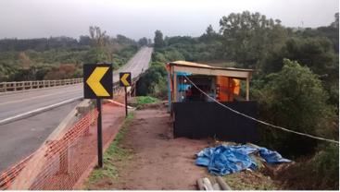 |  | 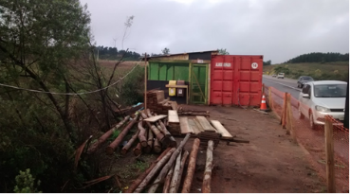 |  | 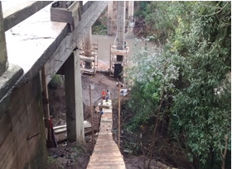 |  |  | 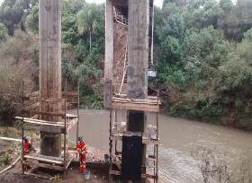
Mobilização e montagem do canteiro |  | Mobilização e montagem do canteiro |  | Construção de caminho de serviço para acesso aos pilares |  |  | Instalação de andaimes
2. Mesoestrutura/Superestrutura
2.1 | Mesoestrutura/Superestrutura
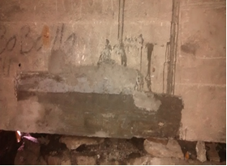 |  | 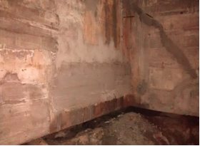 |  | 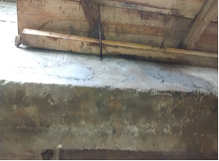 |  |  | 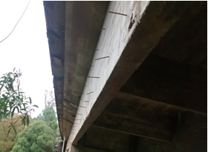
Apicoamento/injeção e recuperação de áreas disgregadas |  | Apicoamento/injeção e recuperação de áreas disgregadas |  | Apicoamento/injeção e recuperação de áreas disgregadas |  |  | Apicoamento/injeção e recuperação de áreas disgregadas
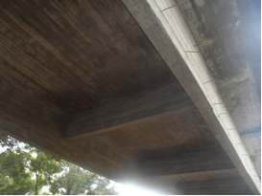 |  | 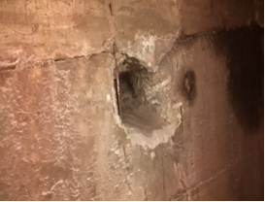 |  | 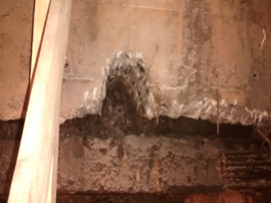 |  |  | 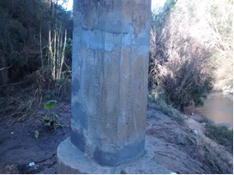
Apicoamento/injeção e recuperação de áreas disgregadas |  | Apicoamento/injeção e recuperação de áreas disgregadas |  | Apicoamento/injeção e recuperação de áreas disgregadas |  |  | Apicoamento/injeção e recuperação de áreas disgregadas
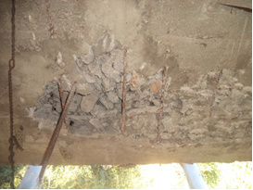 |  | 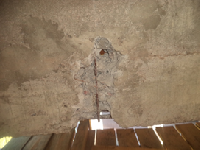 |  | 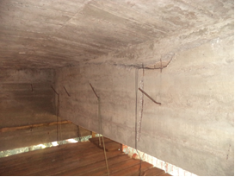 |  |  | 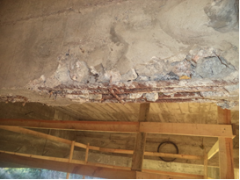
Apicoamento/injeção e recuperação de áreas disgregadas |  | Apicoamento/injeção e recuperação de áreas disgregadas |  | Apicoamento/injeção e recuperação de áreas disgregadas |  |  | Apicoamento/injeção e recuperação de áreas disgregadas
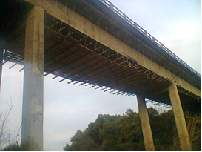 |  | 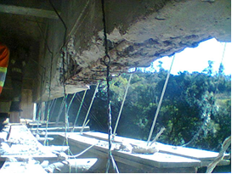 |  | 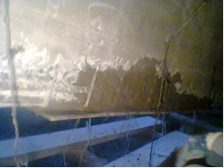 |  |  | 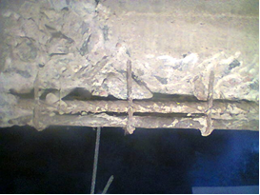
Tratamento de concreto dos vãos centrais |  | Tratamento de concreto das longarinas |  | Tratamento de concreto das longarinas |  |  | Tratamento de concreto das longarinas
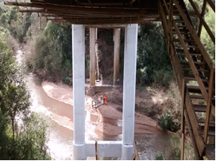 |  | 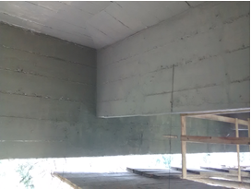 |  | 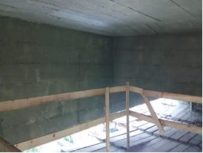 |  |  | 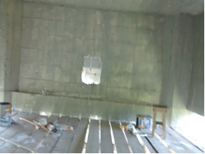
Pintura da estrutura |  | Pintura da estrutura |  | Pintura da estrutura |  |  | Pintura da estrutura
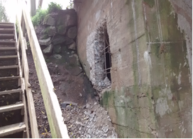 |  | 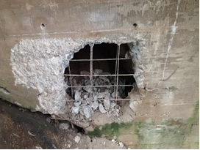 |  | 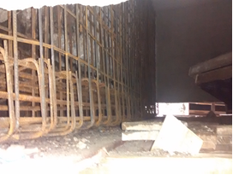 |  |  | 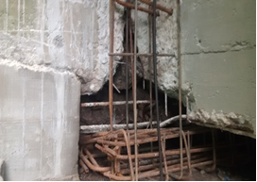
Demolição da transversina |  | Demolição da transversina |  | Recuperação da transversina |  |  | Recuperação da transversina
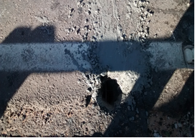 |  | 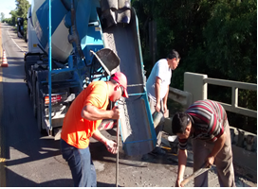 |  | 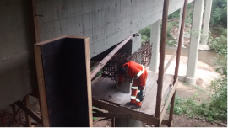 |  |  | 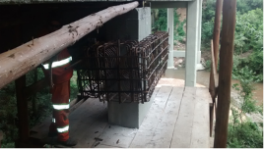
Concretagem da transversina |  | Concretagem da transversina |  | Construção dos consoles |  |  | Substituição de buzinotes
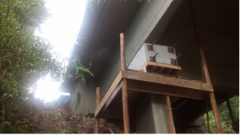 |  | 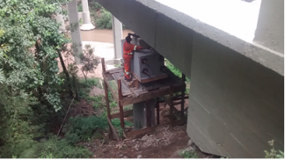 |  | 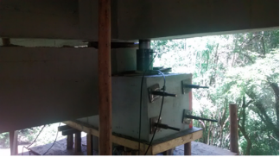 |  |  | 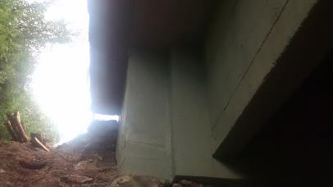
Macaqueamento da ponte |  | Macaqueamento da ponte |  | Macaqueamento da ponte |  |  | Recuperação da transversina
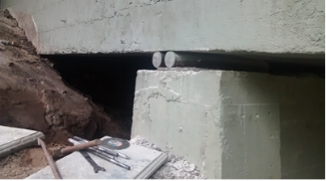 |  | 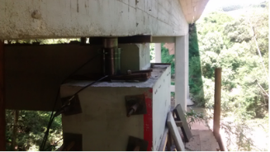 |  | 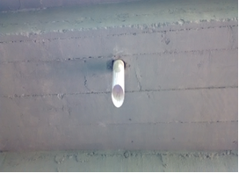 |  |  | 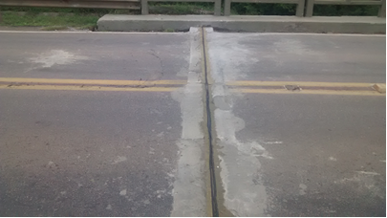
Macaqueamento da ponte |  | Macaqueamento da ponte |  | Substituição de buzinotes |  |  | Reconstrução dos berços e troca de juntas de dilatação
OBSERVAÇÕES:

LEGENDA DE STATUS: C: Conforme; NC: Não Conforme; NA: Não Aplicável; SIGLAS: PER: Plano de Exploração da Rodovia

